软件
上海世昕软件股份有限公司
地址：上海市长江路555号8号楼3楼 |  |  |  | 报价人：郑燕群
电话：021-54218888 |  |  |  | 收件人：
传真：021-54218888*801 |  |  |  | 报价日期：2024年5月16日
邮件：info@polarwin.cn |  |  |  | 报价有效期：2024年5月31日

报 价 单（软件报价）
序号 | 产品名称 | 模块内容 | 描述 |  | 备注 | 小计
 | 站控系统 | 含6%税，服务器按系统要求由客户自行配备
1 | 平台 | 需求调研与系统设计 | 1、需求功能调研，邀请客户方的关键决策者、业务代表和技术团队参与，通过会议、工作坊等形式明确项目目标、预期成果及关键性能指标(KPIs)、与客户进行多轮需求评审会议，对需求文档进行修正和完善，直至双方达成一致，正式签字确认实施方案，确立项目基准线。 2、原型设计：利用前端展示界面工具设计系统界面原型，涵盖所有主要功能页面及用户操作流程，注重用户体验(UX)设计原则，确保界面直观易用。 交互逻辑定义：定义页面间跳转逻辑、表单验证规则、错误提示信息等，确保用户在每个环节都能流畅操作。 客户预览与反馈：通过演示会或共享设计稿的方式，让客户预览系统界面及交互效果，收集客户的反馈意见，特别是针对业务流程的合理性、界面元素布局及视觉效果等方面的建议。 3、根据需求调研最终结果以及系统交互，进行平台框架设计，包括前后端框架、数据表结构以及后期部署整体网络结构； |  |  | 56,000
2 | 平台 | 数据接入 | 1、分析现有数据表结构从现有数据库管理员或者直接通过查询数据库（如使用SQL语句或数据库管理工具）获取现有数据表的详细结构信息。包括每个表的名称、字段名、字段类型（如整型、字符串、日期时间等）、字段长度、是否允许为空、主键、外键关系以及索引情况等； 2、设计Django模型，基于收集到的信息，在Django应用中定义相应的数据模型，使用类属性来定义数据库表的字段和行为。 |  |  | 10,000
3 | 平台 | 算法模型接入 | 1、搭建后端框架：选择适合API开发的框架，如Django，因其内置强大的ORM系统和管理后台，便于快速开发和管理。 2、设计API接口 接口规范：采用RESTful风格设计接口，例如/api/v1/gas-meter/{device_id}/performance/{start_date}/{end_date}，其中device_id为设备编号，start_date和end_date为查询的时间段。 请求与响应格式：请求体可接受JSON格式，携带必要的查询参数；响应则应返回JSON格式的结果，包括曲线数据点列表、状态码及可能的错误信息。 3、对接算法模型 封装算法调用：将无锡华润燃气的算法模型封装成可调用的服务或库，确保后端接口能够根据传入的设备编号和时间范围调用算法，计算所需曲线数据。 |  |  | 20,000
4 | 平台 | 调压器管理模块 | 1、调压箱柜清单管理，支持录入调压柜箱基本信息及调压器铭牌信息，如客户信息、调压器口径、品牌、压力范围、调压精度、稳压精度、关闭精度等信息（具体字段类型由客户提供）， 2、稳压精度、关闭精度支持设置上下限； 3、支持远传设备绑定 |  |  | 20,000
5 | 平台 | 调压箱柜数据分析展示 | 1、点开某调压箱柜，采用主界面和分界面同时显示的方法，左边主界面显示这台设备一个周期内的曲线，周期可以是一个星期，一个月，半年或者一年等，时间可以选择； 2、主界面显示一个周期（周期可以是日、周、月、季、半年、年）的进口和出口压力曲线，这个图表需画出调压器正常出厂时的精度范围，也就是上限和下限，出口曲线在这个范围内运行，如果主界面显示为一天，后面的三个绿色周期同步进行； 3、右侧展示稳压精度曲线、关闭精度曲线、切断阀状态预警，其中稳压精度曲线、关闭精度曲线都是可以点击放大和缩小的，并且都会有上限和下限值，方便直观观察曲线是否超标。 |  | 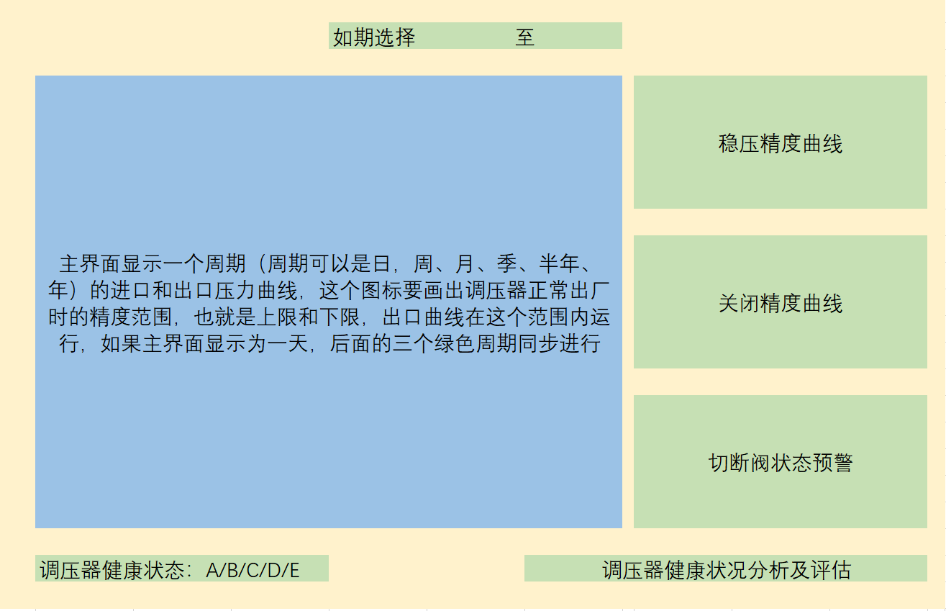 | 20,000
6 | 平台 | 调压器健康状态分析评估 | 1、根据出口压力的曲线中超过设定值的偏差值和偏差出现的频率判断调压器出口压力的稳定性，这一展示可以通过周期性对比，比如周、月、年等，时间可选对比，说明调压器的稳定性有所变化，举例：以前半年和后半年的数据分析，得出两条曲线，通过曲线证明调压器稳定性下降；旁边的三个曲线也同样变化； 2、稳压精度曲线、关闭精度曲线都是可以点击放大和缩小的，调压器健康状态显示后，需要在三个绿色的曲线后面分别说明超出或低于标准的实际值，比如稳压精度是10%，实际为25%，结论为超过标准； 3、调压器备件包预估更换时间展示； |  | 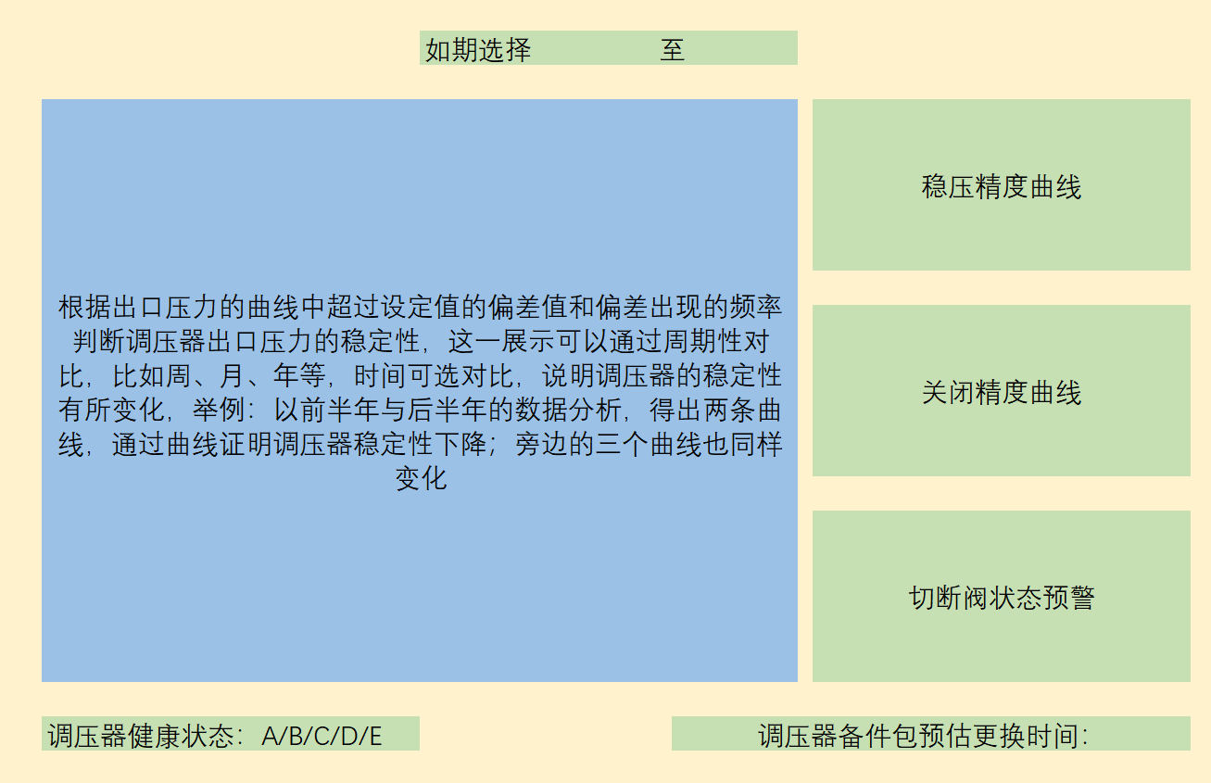 | 16,000
7 | 平台 | 横向品牌衰减对比 | 1、同一个客户，使用不同品牌调压设备，同一个流量，同一个出口压力的不同品牌的调压器对比； 2、根据出口压力的曲线中超过设定值的偏差值和偏差出现的频率判断调压器出口压力的稳定性，这一展示可以通过周期性对比，比如周、月、年等，时间可选对比，说明调压器的稳定性有所变化，举例：分别选择两个品牌调压器使用的同等时长，绘制出调压器的运行曲线，得出A、B两条曲线，通过两条曲线变化趋势展示调压器稳定性下降的趋势；旁边的三个曲线也同样变化； 3、通过对比在同样时间内以起始时间为起点，选在相同的时间段，使用的不同品牌型号调压器，看出调压器性能衰减的差异，为客户选择性价比高的调压器； 4、结论展示。 |  | 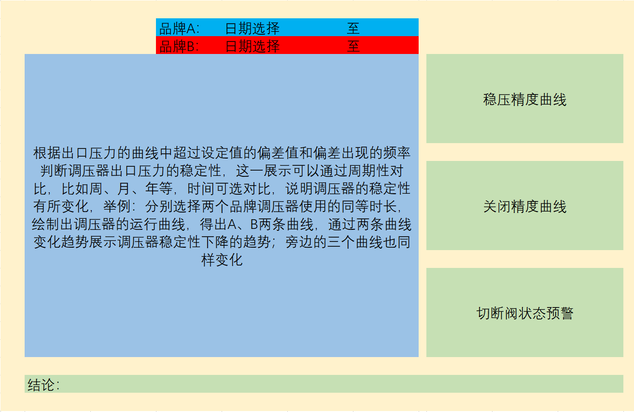 | 16,000
8 | 平台 | 横向区域比较 | 1、针对同一款调压器在不同使用环境下的对比，比如华东、东北与华南、西南对比，主要是考虑温度的变化对调压器使用寿命的影响； 2、两条曲线，一条温度曲线，一条出口压力变化曲线，通过温度变化对应看出出口压力的变化； 3、对比两个区域的同型号调压器起止时间的调压器衰减曲线对比：两条A/B曲线衰减对比图，证明极端温度下的调压器使用情况与正确情况下的使用情况对比 |  | 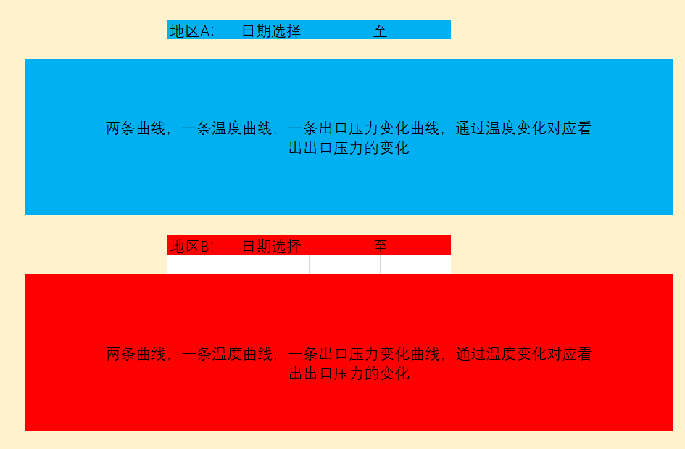 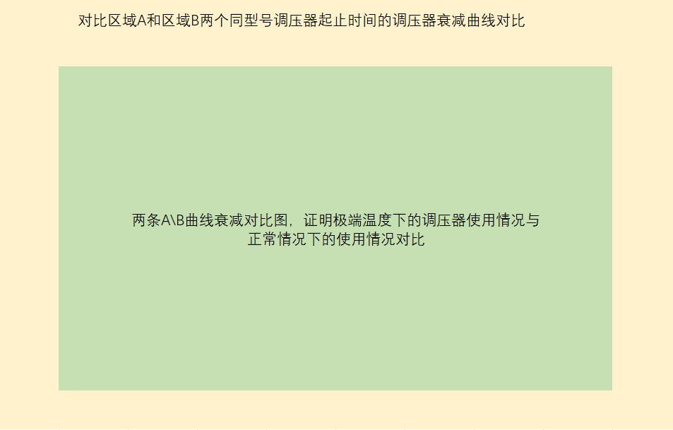 | 16,000
9 | 平台 | 用户角色管理 | 系统内用户角色管理 |  |  | 20,000
10 | 平台 | 用户登陆 | 用户登陆、登出、验证码 |  |  | 12,000
11 | 平台 | 权限配置 | 平台内数据与功能权限配置 |  |  | 20,000
12 | 其他 | 整体功能测试 | 系统集成测试与缺陷修复 |  |  | 40,000
13 | 其他 | 环境配置 | 上线环境配置 |  |  | 10,000
14 | 其他 | 试运行 | 功能试运行配合 |  |  | 20,000
15 | 其他 | 培训 | 功能使用培训 |  |  | 10,000
16 | 总价 |  |  |  |  | 306,000.00

